分数-骨龄
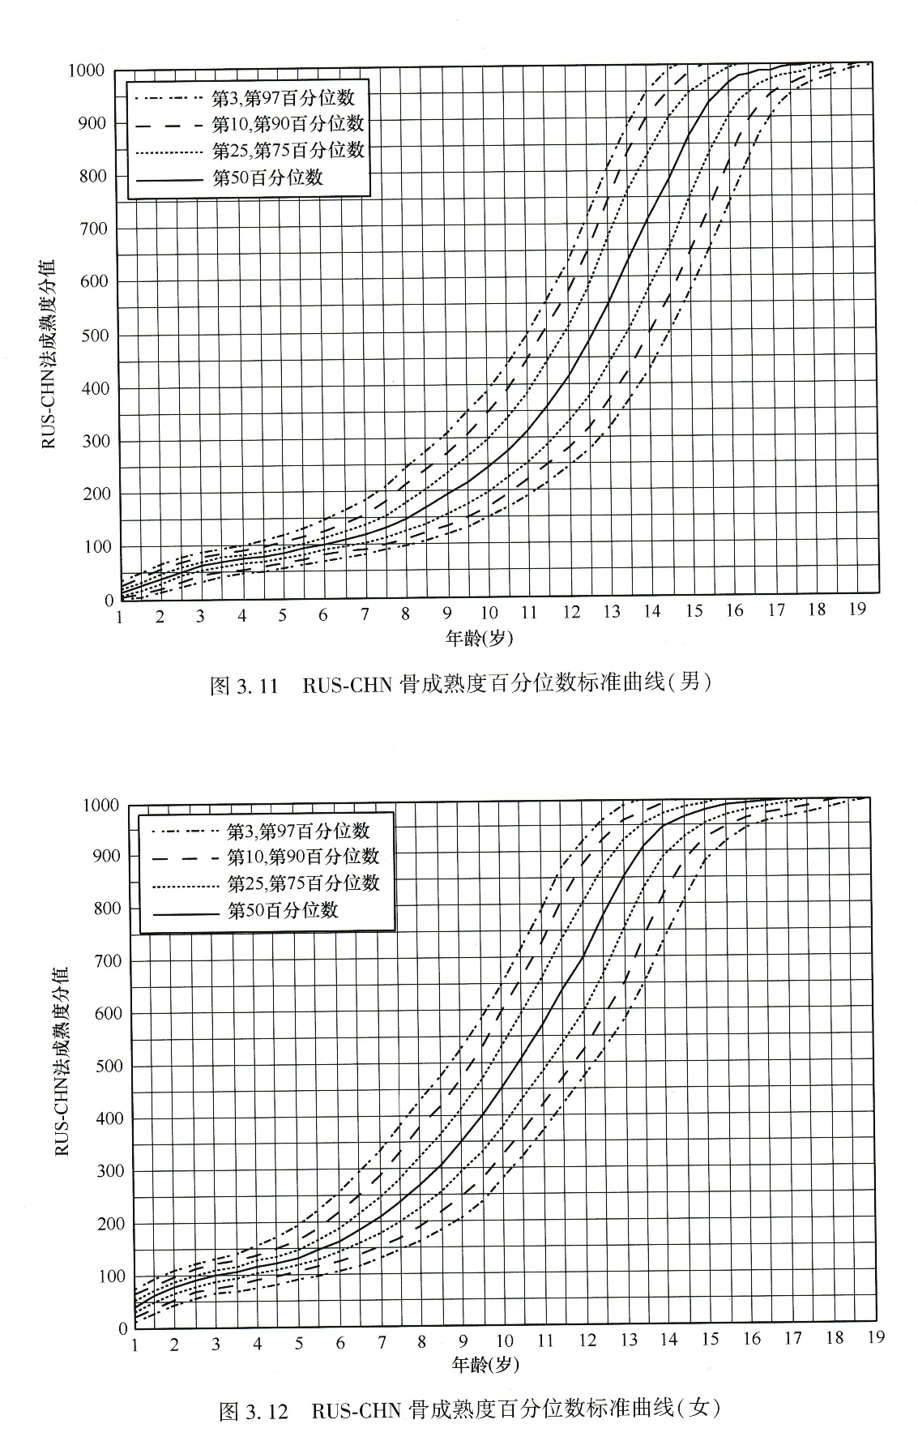
男 |  | 女
分数 | 骨龄 | 分数 | 骨龄
16 | 1 | 42 | 1
28 | 1.5 | 63 | 1.5
39 | 2 | 78 | 2
50 | 2.5 | 89 | 2.5
63 | 3 | 100 | 3
68 | 3.5 | 107 | 3.5
75 | 4 | 116 | 4
78 | 4.5 | 121 | 4.5
84 | 5 | 130 | 5
91 | 5.5 | 146 | 5.5
100 | 6 | 162 | 6
106 | 6.5 | 184 | 6.5
116 | 7 | 209 | 7
128 | 7.5 | 237 | 7.5
143 | 8 | 267 | 8
165 | 8.5 | 307 | 8.5
189 | 9 | 350 | 9
210 | 9.5 | 400 | 9.5
238 | 10 | 453 | 10
267 | 10.5 | 507 | 10.5
304 | 11 | 571 | 11
349 | 11.5 | 636 | 11.5
403 | 12 | 696 | 12
466 | 12.5 | 776 | 12.5
534 | 13 | 850 | 13
613 | 13.5 | 907 | 13.5
686 | 14 | 943 | 14
759 | 14.5 | 963 | 14.5
842 | 15 | 976 | 15
903 | 15.5 | 986 | 15.5
935 | 16 | 988 | 16
952 | 16.5 | 993 | 16.5
958 | 17 | 1000 | 17
966 | 17.5
1000 | 18

